Berechnungstabelle Muster
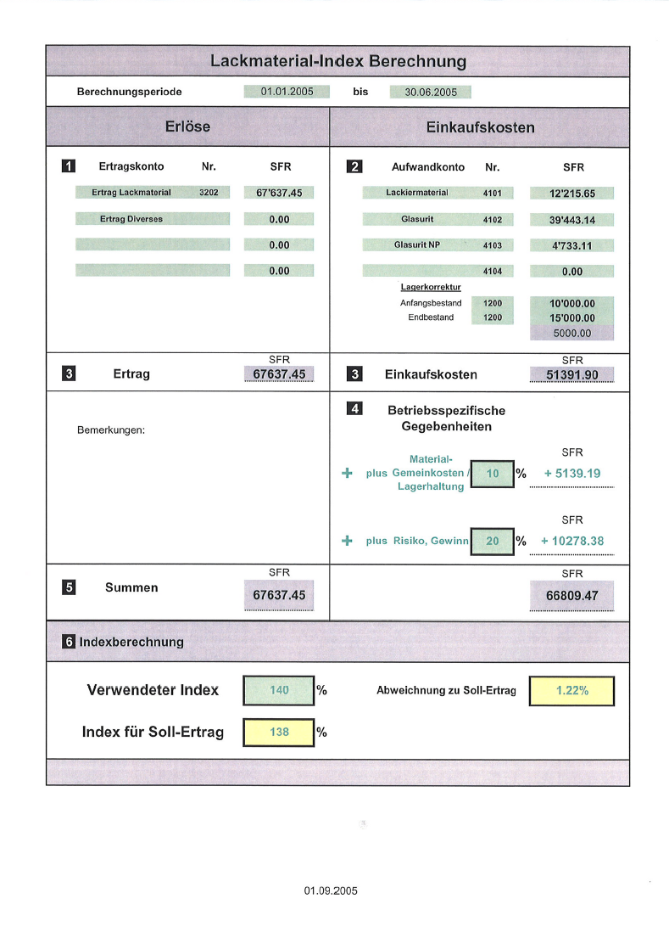
Lackmaterial-Index Berechnung

 |  | Berechnungsperiode |  | 01/01/2005 |  | bis |  |  | 30/06/2005

Erlöse |  |  |  |  |  | Einkaufskosten

 | 1 | Ertragskonto | Nr. | SFR |  |  | 2 |  | Aufwandkonto | Nr. |  | SFR

 |  | Ertrag Lackmaterial | 3202 | 67,637.45 |  |  |  | Lackiermaterial |  | 4101 |  | 12,215.65

 |  | Ertrag Diverses |  | 0.00 |  |  |  | Glasurit |  | 4102 |  | 39,443.14

 |  |  |  | 0.00 |  |  |  | Glasurit NP |  | 4103 |  | 4,733.11

 |  |  |  | 0.00 |  |  |  |  |  | 4104 |  | 0.00
 |  |  |  |  |  |  |  |  | Lagerkorrektur
 |  |  |  |  |  |  |  |  | Anfangsbestand | 1200 |  | 10,000.00
 |  |  |  |  |  |  |  |  | Endbestand | 1200 |  | 15,000.00
 |  |  |  |  |  |  |  |  |  |  |  | 5000.00

 |  |  |  | SFR |  |  |  |  |  |  |  | SFR
 | 3 | Ertrag |  | 67637.45 |  |  | 3 |  | Einkaufskosten |  |  | 51391.90

 |  |  |  |  |  |  | 4 | Betriebsspezifische Gegebenheiten
 |  | Bemerkungen:
 |  |  |  |  |  |  |  |  | Material-Gemeinkosten / Lagerhaltung |  |  | SFR
 |  |  |  |  |  | + |  | plus |  | 10 | % | + 5139.19

 |  |  |  |  |  |  |  |  |  |  |  | SFR
 |  |  |  |  |  | + |  | plus | Risiko, Gewinn | 20 | % | + 10278.38

 |  |  |  | SFR |  |  |  |  |  |  |  | SFR
 | 5 | Summen |  | 67637.45 |  |  |  |  |  |  |  | 66809.47

 | 6 | Indexberechnung

 |  | Verwendeter Index |  | 140 | % |  |  | Abweichnung zu Soll-Ertrag |  |  |  | 1.22%

 |  | Index für Soll-Ertrag |  | 138 | %

